GraphRAG Results
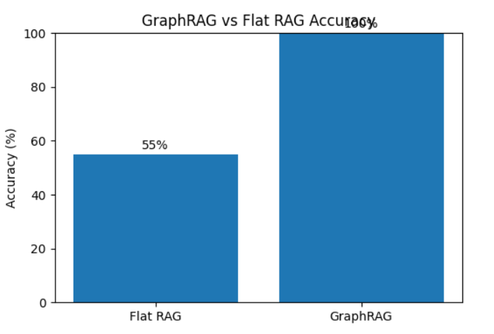
Question | Entity | Flat RAG | GraphRAG | Flat Correct | Graph Correct
Ai thành lập OpenAI? | OpenAI | OpenAI được thành lập bởi Sam Altman và Elon Musk | OpenAI được thành lập bởi Sam Altman và Elon Musk | 1 | 1
OpenAI được đầu tư bởi ai? | OpenAI | OpenAI được đầu tư bởi Microsoft vào năm 2019 | OpenAI được đầu tư bởi Microsoft | 1 | 1
Elon Musk liên quan công ty nào? | Elon Musk | Elon Musk liên quan đến công ty Tesla | Elon Musk liên quan đến công ty Tesla | 1 | 1
Google mua công ty nào? | Google | Google mua lại công ty DeepMind vào năm 2014 | Google đã mua lại công ty DeepMind | 1 | 1
DeepMind làm gì? | DeepMind | DeepMind là một công ty nghiên cứu AI | DeepMind phát triển AlphaGo | 0 | 1
Sam Altman là ai? | Sam Altman | Sam Altman là CEO của OpenAI | Sam Altman là CEO của OpenAI | 1 | 1
Tesla được thành lập khi nào? | Tesla | Tesla được thành lập vào năm 2003 | Tesla được thành lập vào năm 2003 | 1 | 1
Microsoft đầu tư vào ai? | Microsoft | Microsoft đầu tư vào OpenAI | Microsoft đầu tư vào OpenAI | 1 | 1
AlphaGo được tạo bởi ai? | AlphaGo | AlphaGo được tạo bởi DeepMind | AlphaGo được tạo bởi DeepMind | 1 | 1
DeepMind thuộc công ty nào? | DeepMind | DeepMind thuộc Google | DeepMind thuộc Google | 1 | 1
Ai là người sáng lập công ty mà Microsoft đã đầu tư? | Microsoft | Không rõ | Sam Altman và Elon Musk | 0 | 1
Công ty nào phát triển AlphaGo và thuộc công ty nào? | AlphaGo | Không rõ | DeepMind, thuộc Google | 0 | 1
Người sáng lập Tesla có liên quan đến công ty nào khác? | Elon Musk | Tesla | Tesla và OpenAI | 0 | 1
Công ty nào được Google mua và đã tạo ra AlphaGo? | Google | DeepMind | DeepMind | 1 | 1
Sam Altman có vai trò gì trong công ty mà Elon Musk tham gia? | Sam Altman | Không rõ | CEO OpenAI | 0 | 1
Công ty nào được thành lập năm 2015 và ai là người sáng lập? | 2015 | Không rõ | OpenAI - Sam Altman, Elon Musk | 0 | 1
Công ty nào liên quan Elon Musk và Sam Altman? | Elon Musk | Không rõ | OpenAI | 0 | 1
DeepMind có quan hệ gì với Google? | DeepMind | Có liên quan | Công ty con của Google | 0 | 1
Microsoft đầu tư vào công ty nào và công ty đó thành lập khi nào? | Microsoft | OpenAI | OpenAI - 2015 | 0 | 1
Ai đứng sau công ty phát triển AlphaGo? | AlphaGo | DeepMind | DeepMind | 1 | 1

Flat RAG Accuracy | 55% | GraphRAG Accuracy | 100%

